信用交易
融资融券市场交易数据统计(2026-07-28)

标的证券 | 融资融券余额（亿元） | 融资余额（亿元） | 融券余额（亿元） | 融资买入额（亿元） | 融资融券规模变化（亿元） | 融资余额增幅(‰) | 融券余额增幅(%)
统计数据 | 26,691.10 | 26,385.18 | 222.07 | 1,690.47 | -294.61 | -11.15 | 1.44
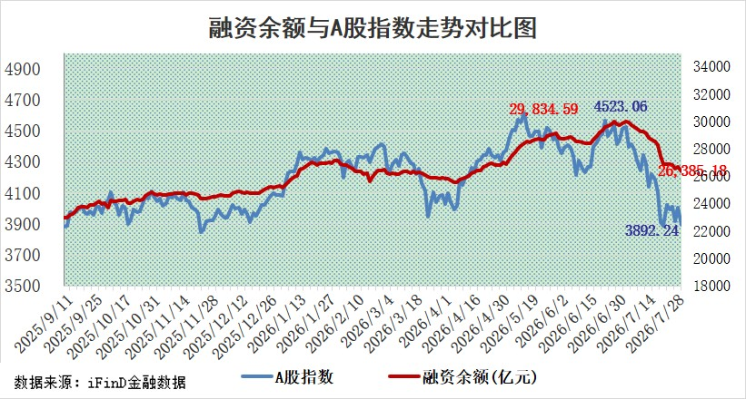

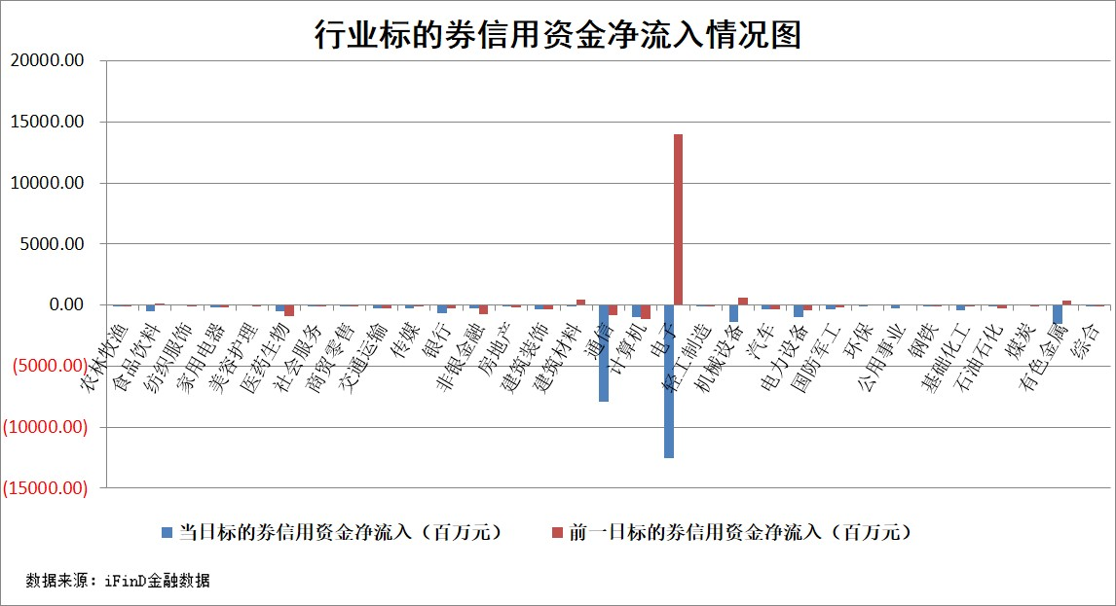

标的基金代码 | 标的基金简称 | 融资余额/市值(%) | 融资余额增幅(%) | 融资买入额/成交金额(%) | （融资余额净增额-融券余额净增额）/市值(‱) | 融券余额降幅(%) | ABS[（融资余额净增额-融券余额净增额）/市值净增额-1](%)
159902 | 华夏中小板ETF | 0.00 | 0.00 | 0.00 | 0.00 | 0.00 | 100.00
159915 | 易方达创业板ETF | 2.91 | 33.25 | 873756.59 | 72.98 | 12.42 | 80.24
159919 | 嘉实沪深300ETF | 2.54 | -1.54 | 5.52 | -3.04 | 22.13 | 98.45
159920 | 华夏恒生ETF | 26.38 | 1.08 | 5.90 | 26.83 | -99.89 | 0.35
159922 | 嘉实中证500ETF | 1.52 | 18.66 | 9.14 | 26.82 | 3.48 | 102.57
159925 | 南方沪深300ETF | 0.24 | -13.05 | 1.93 | -3.60 | 1.46 | 99.66
159928 | 消费ETF | 2.57 | -2.38 | 2.88 | -6.42 | -1.27 | 104.98
159934 | 易方达黄金ETF | 9.85 | -0.79 | 12.33 | -7.83 | 0.00 | 93.71
159939 | 全指信息技术ETF | 0.51 | -39.47 | 61.41 | -32.60 | 5.46 | 96.17
159940 | 全指金融地产ETF | 0.16 | -0.34 | 0.00 | -0.06 | 0.00 | 99.97
159995 | 半导体芯片ETF | 2.81 | -1.57 | 90.23 | -3.89 | 9.06 | 99.44
159997 | 天弘中证电子ETF | 1.17 | -5.00 | 5.08 | -5.29 | 48.47 | 99.37
159998 | 天弘中证计算机主题ETF | 1.10 | 3.11 | 0.09 | 3.31 | 0.00 | 100.98
510050 | 华夏上证50ETF | 6.51 | -0.50 | 53.65 | -3.02 | 0.57 | 98.65
510180 | 华安上证180ETF | 0.46 | -1.60 | 2.90 | -0.57 | 17.65 | 99.57
510880 | 华泰柏瑞红利ETF | 0.70 | -5.69 | 41.53 | -4.18 | 2.07 | 98.92
510900 | 易方达恒生H股ETF | 43.48 | -2.86 | 0.98 | -127.85 | 0.00 | 367.21
511010 | 5年期国债ETF | 0.74 | 1.79 | 0.22 | 1.30 | 0.00 | 92.78
511380 | 可转债及可交换债券ETF | 1.39 | -12.87 | 31.37 | -23.96 | -9.30 | 68.49
512000 | 全指证券ETF | 6.35 | 1.71 | 80.07 | 10.66 | -0.09 | 109.27
512010 | 沪深300医药卫生ETF | 3.08 | 1.16 | 18.16 | 3.64 | 1.40 | 104.65
512070 | 沪深300非银ETF | 3.52 | -1.93 | 1683.35 | -6.93 | 0.74 | 95.82
512400 | 南方中证申万有色金属ETF | 1.64 | -1.59 | 1.54 | -2.49 | 2.15 | 99.12
512580 | 广发中证环保产业ETF | 0.47 | -0.07 | 0.26 | -0.03 | 0.00 | 99.98
512660 | 国泰中证军工ETF | 3.89 | -3.23 | 10.87 | -12.03 | 2.37 | 90.79
512800 | 华宝中证银行ETF | 2.94 | 1.29 | 8.29 | -0.78 | -33.12 | 99.62
512980 | 广发中证传媒ETF | 3.03 | -9.09 | 108.20 | -30.30 | 0.15 | 283.56
515030 | 华夏中证新能源汽车ETF | 1.19 | 3.01 | 0.27 | 4.01 | 1.25 | 101.66
515050 | 华夏中证5G通信主题ETF | 2.23 | 0.53 | 35.03 | 4.05 | 14.20 | 100.49
515070 | 华夏中证人工智能ETF | 0.98 | 9.68 | 3.54 | 8.64 | 0.00 | 101.43
标的股票比较指标 |  | 融资余额/流通A股市值(%) | 融资余额增幅(%) | 融资买入额/成交金额(%) | （融资余额净增额-融券余额净增额）/流通A股市值(‱) | 融券余额降幅(%) | ABS[（融资余额净增额-融券余额净增额）/流通A股市值净增额-1](%)
前十名标的个股 |  | 福建水泥 | 采纳股份 | 永新光学 | 波长光电 | 中一科技 | 万邦医药
 |  | 锴威特 | 新莱应材 | 信邦智能 | 药易购 | 思泰克 | 托伦斯
 |  | 信凯科技 | 药易购 | 安杰思 | 鼎龙科技 | 英诺激光 | 惠康科技
 |  | 华纺股份 | 波长光电 | 波长光电 | 新莱应材 | 德龙汇能 | 火星人
 |  | 蕾奥规划 | 国新能源 | 华达科技 | 采纳股份 | 采纳股份 | 润和软件
 |  | 星云股份 | 顺钠股份 | 海立股份 | 汇成真空 | 阳光照明 | 明志科技
 |  | 科翔股份 | 中利集团 | 中钢洛耐 | 美利信 | 德新科技 | 紫光股份
 |  | 天马科技 | 湖南天雁 | 中粮科工 | 辰奕智能 | 志特新材 | 天阳科技
 |  | 苏州天脉 | 茂莱光学 | 恒而达 | 恒而达 | 龙源电力 | 风语筑
 |  | 禾望电气 | 重庆银行 | 星球石墨 | 顺钠股份 | 力芯微 | 德固特
后十名标的个股 |  | 农业银行 | 致欧科技 | 嘉亨家化 | 万邦医药 | 创元科技 | 安图生物
 |  | 山东高速 | 万邦医药 | 普联软件 | 艾森股份 | 德马科技 | 美农生物
 |  | 中国神华 | 华峰测控 | 蓝盾光电 | 托伦斯 | 泰晶科技 | 映翰通
 |  | 厦门银行 | 东百集团 | 联创电子 | 德固特 | 西典新能 | 弘元绿能
 |  | 中信银行 | 江南新材 | 天智航 | 江南新材 | 科大国创 | 汉宇集团
 |  | 中国石油 | 杰瑞股份 | 新五丰 | 正帆科技 | 中洲特材 | 歌尔股份
 |  | 中国银行 | 万泽股份 | 国投电力 | 思泉新材 | 爱迪特 | 鲁信创投
 |  | 永安期货 | 厦门银行 | 隆鑫通用 | 麦格米特 | 纵横通信 | 四创电子
 |  | 工商银行 | 汇绿生态 | 四川路桥 | 线上线下 | 香江控股 | 艾芬达
 |  | 皖通高速 | 德固特 | 众泰汽车 | 佰维存储 | 永安期货 | 蕾奥规划
说明：1.以上普通交易数据和信用交易数据皆以交易日收盘后数据为基准；2.上述标的证券总数据只计算标的证券市场总数据，不包括从标的证券中调出去标的证券数据，所以与交易所公布的总值略有不同； 3.上述行业采用申万一级行业分类；4.以上标的基金和标的个股中比较的6个指标值中：前5个（从左至右）为正向指标，值越大排名越靠前；第6个为逆向指标，值越小，排名越靠前；5.第6个指标中ABS[]表示求绝对值，其主要用于考量信用资金相对净流入对股价相对净变化的贡献程度；6.数据来源：wind，交易所。

 |  | 1
 |  | 2
 |  | 3
 |  | 4
 |  | 5
 |  | 6
 |  | 7
 |  | 8
 |  | 9
 |  | 10

